상품제안서
락앤락 뉴 메트로 투웨이 텀블러 475ml R | 상품코드: F15024

 |  |  |  |  |  |  | 02-412-0044 | www.easy1.co.kr
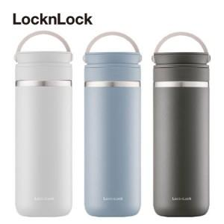

【상세/제작정보】 | 음용이 편리한 입수구 디자인으로 오픈이 간편한 립 텀블러

【인쇄/포장옵션】 | 레이저, DTF / 포장지포장

【공급단가】 | 수량 | 50~ | 100~ | 300~ | 500~ | 1,000~
*VAT별도 | 단가 | 24,000원 | 23,500원 | 23,000원 | 22,800원 | 22,700원

【상품 URL】 | https://dev.easy1.co.kr:443/src/goods_detail.php?gdno=15024

